关系图
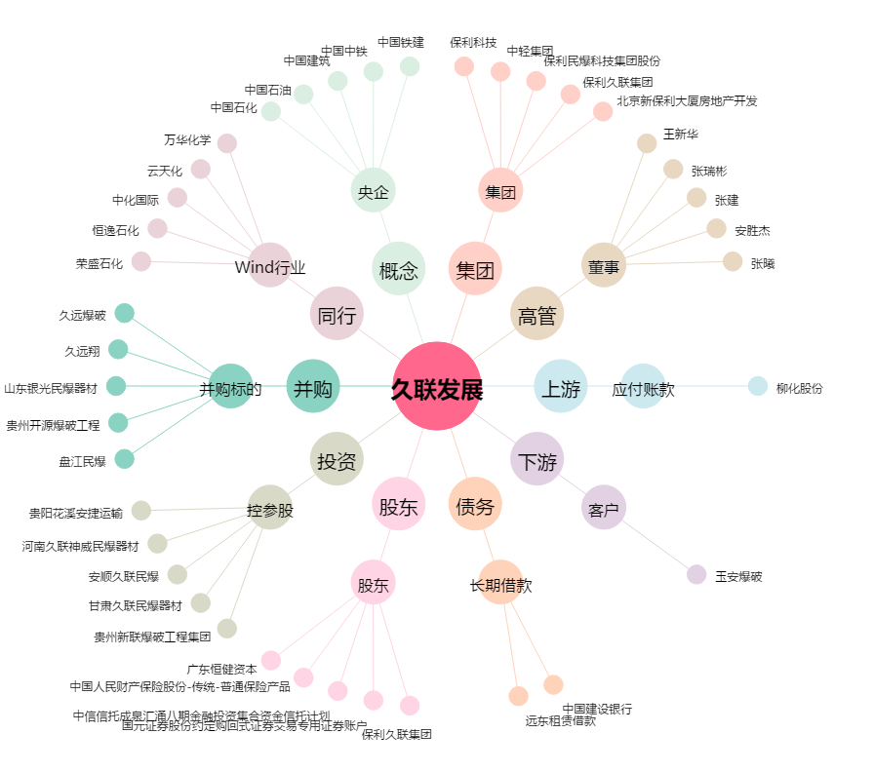
久联发展[002037.SZ] - 关系概览图

